Trang tính1
Hướng dẫn cài đặt và sử dụng:
1. Hướng dẫn cài đặt:
- Phiên bản PHP : 7.4.26
- Phiên bản Laravel 8.x
- Wampserver : 3.2.6
- Phiên bản VSCode : 1.73.1

2. Hướng dẫn sử dụng
- Cài đặt composer
- Tạo databese
 | MariaDB
 | Tên databse | laravel

- Mở Terminal trong VScode chạy lênh :
composer install
copy .env.example .env
php artisan key:generate

php artisan migrate |  |  | Tạo table
php artisan db:seed |  |  | add data
php artisan migrate:fresh |  |  | fresh data

Tại file .env
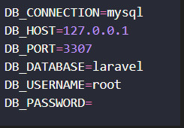

 | Chỉnh cấu hình như sau

chạy php artisan serve

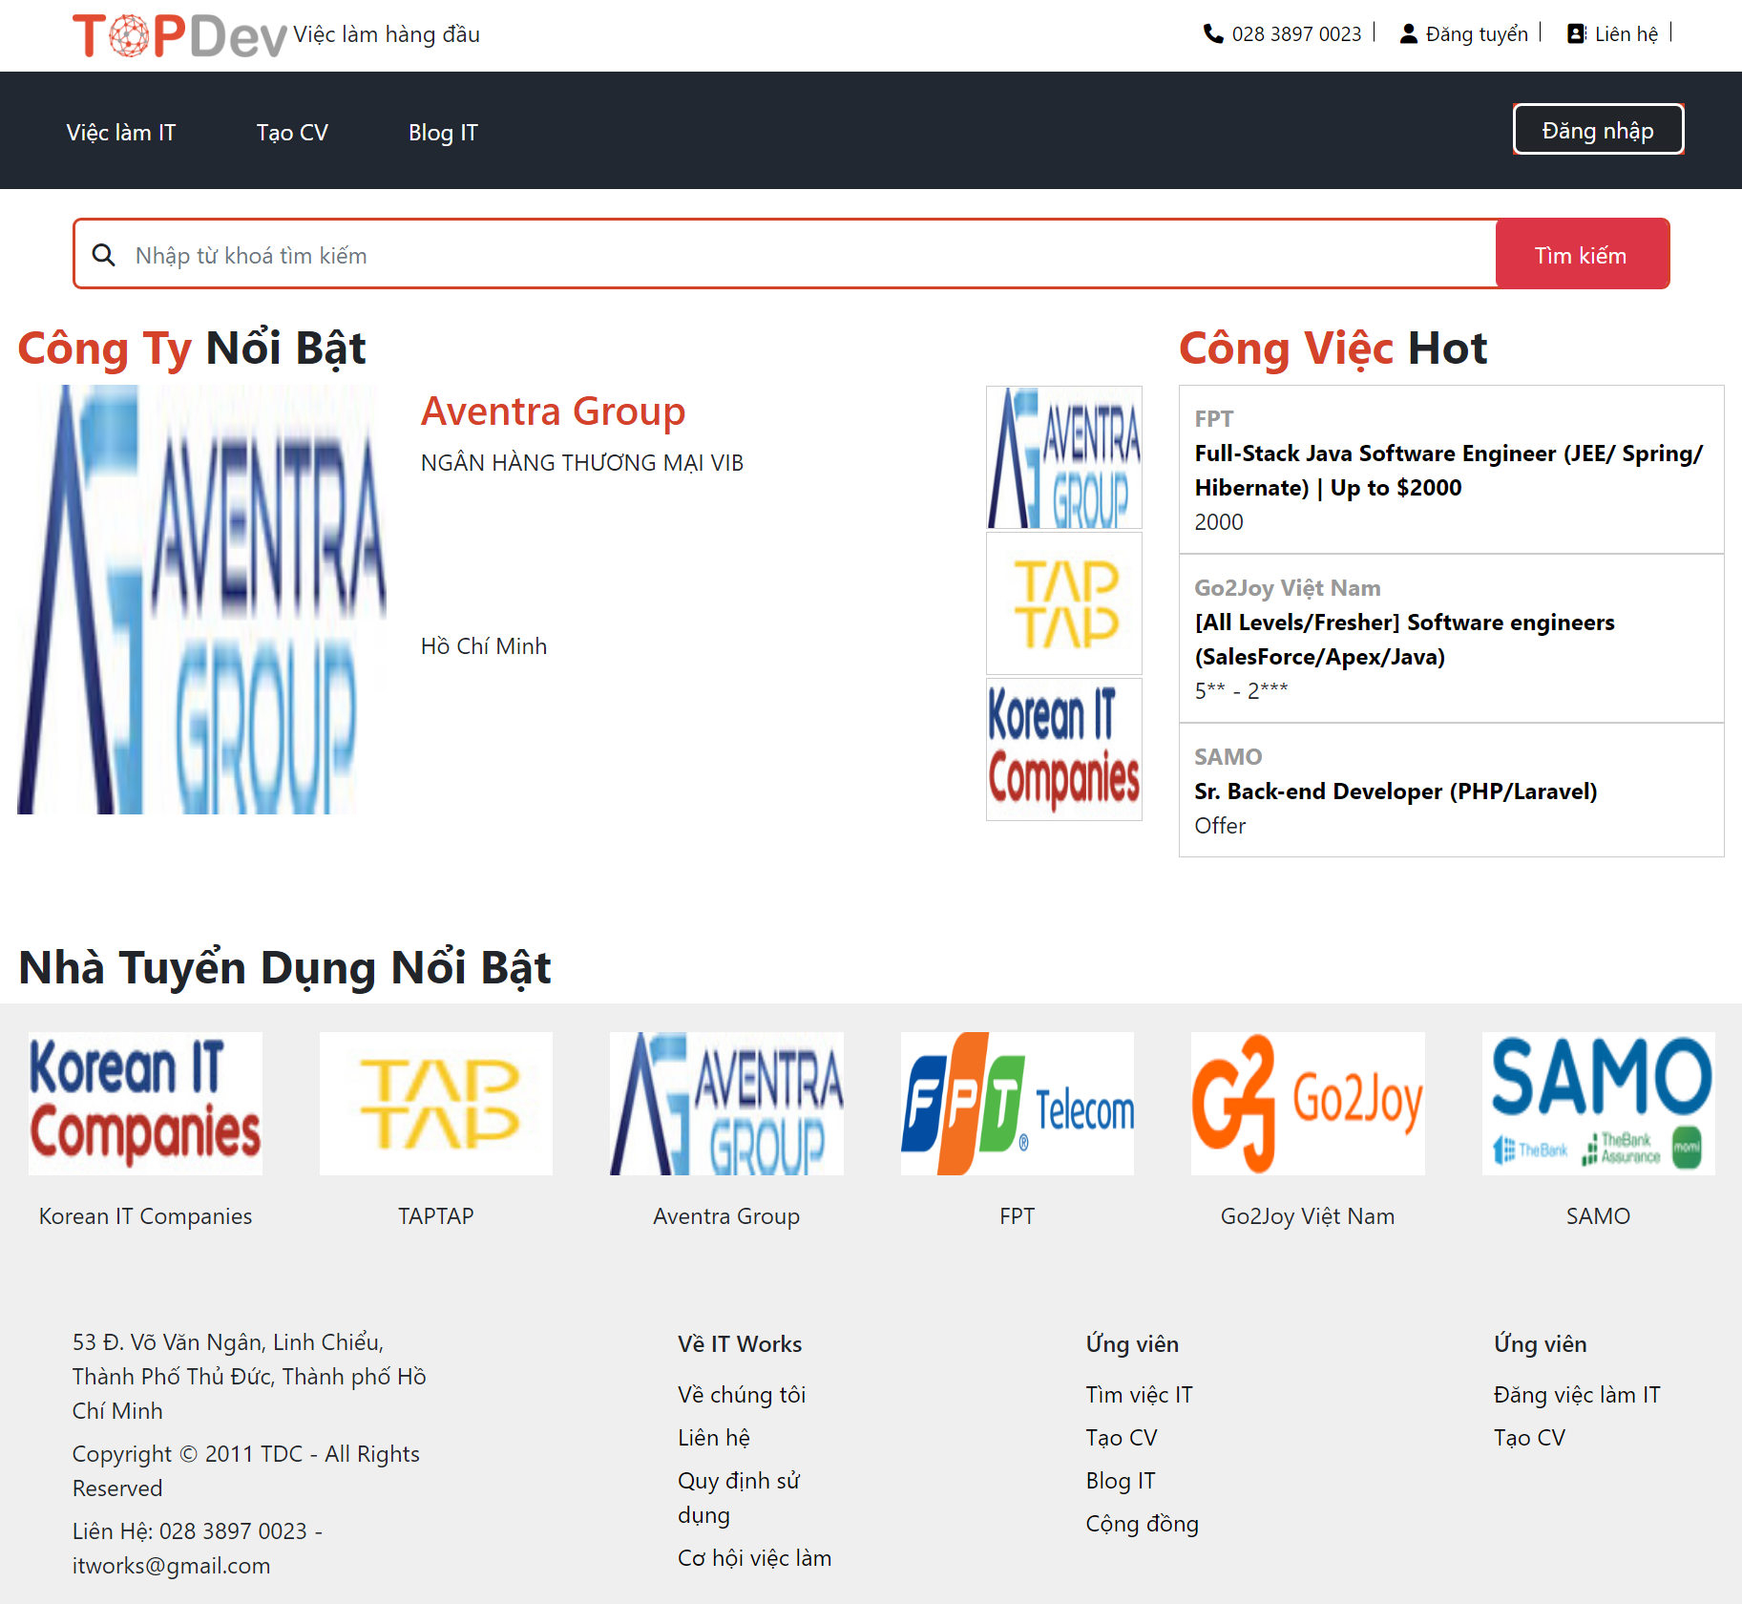

Tạo tài khoản Employer
Nhân nút đăng nhập -> chọn nút sign up -> chọn trường Employer -> điền các thông tin cần thiết -> chọn nút sign up -> sao đó vào gmail.com để sát nhận kích hoạt tài khoản

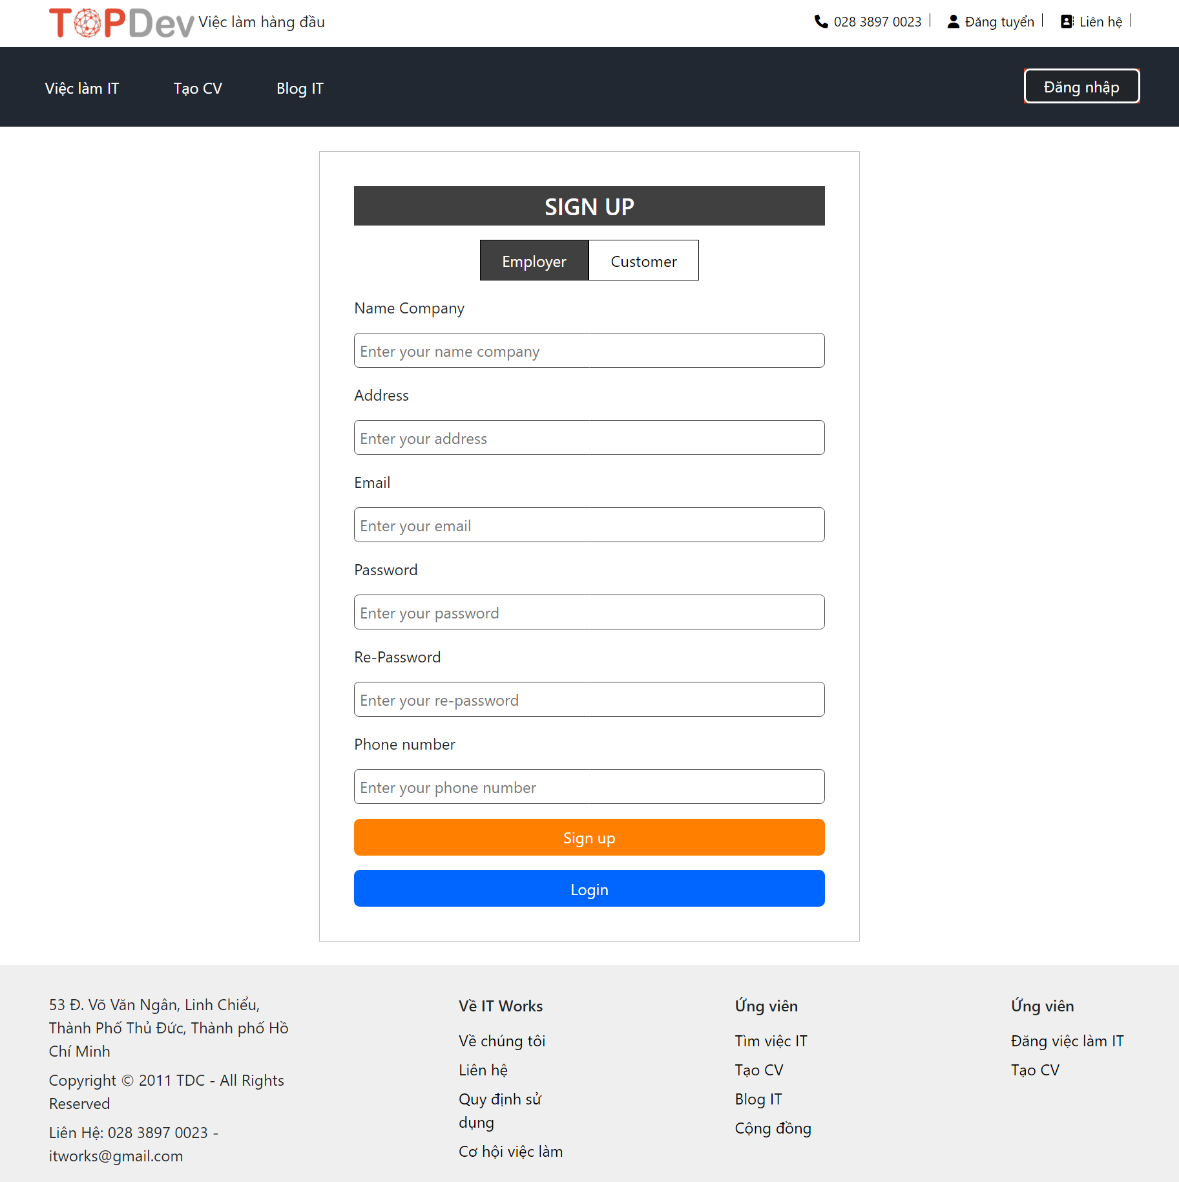

Nhân nút đăng nhập -> chọn nút sign up -> chọn trường Customer -> điền các thông tin cần thiết -> chọn nút sign up -> sao đó vào gmail.com để sát nhận kích hoạt

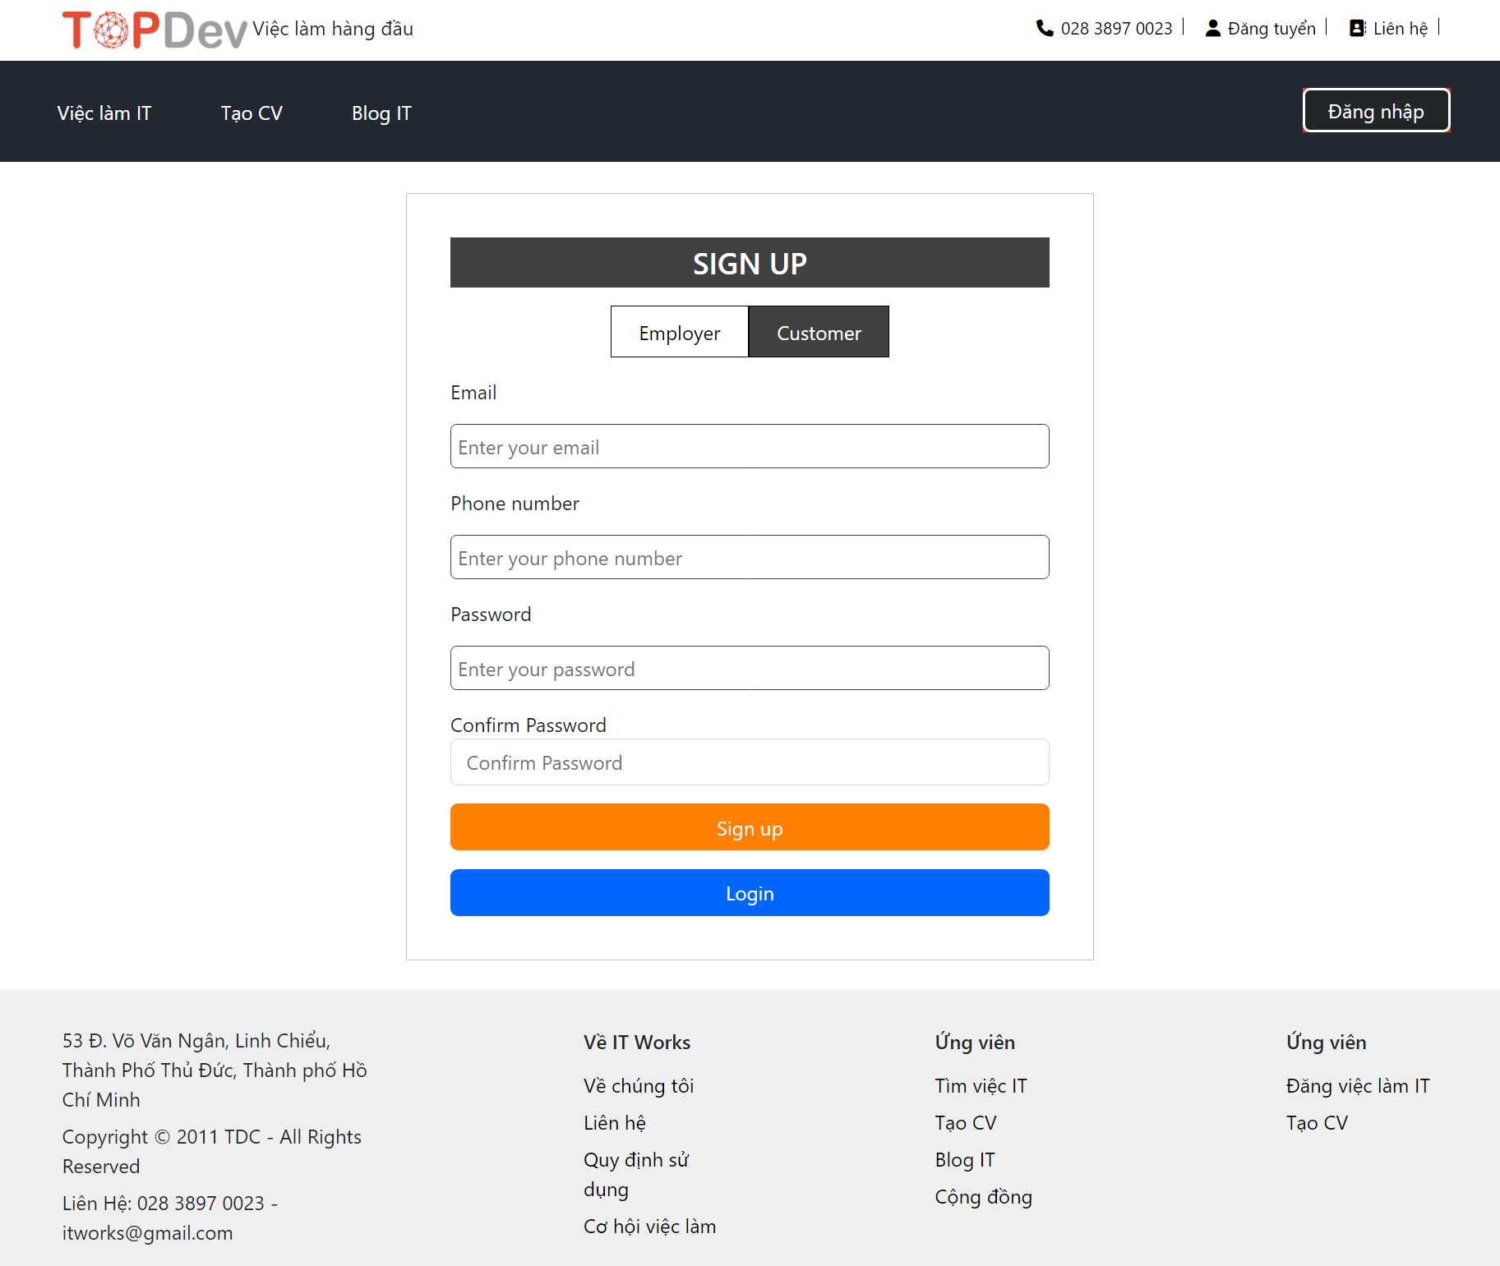

Đăng nhập Admin:
User: admin@gmail.com
- Pass: 123456

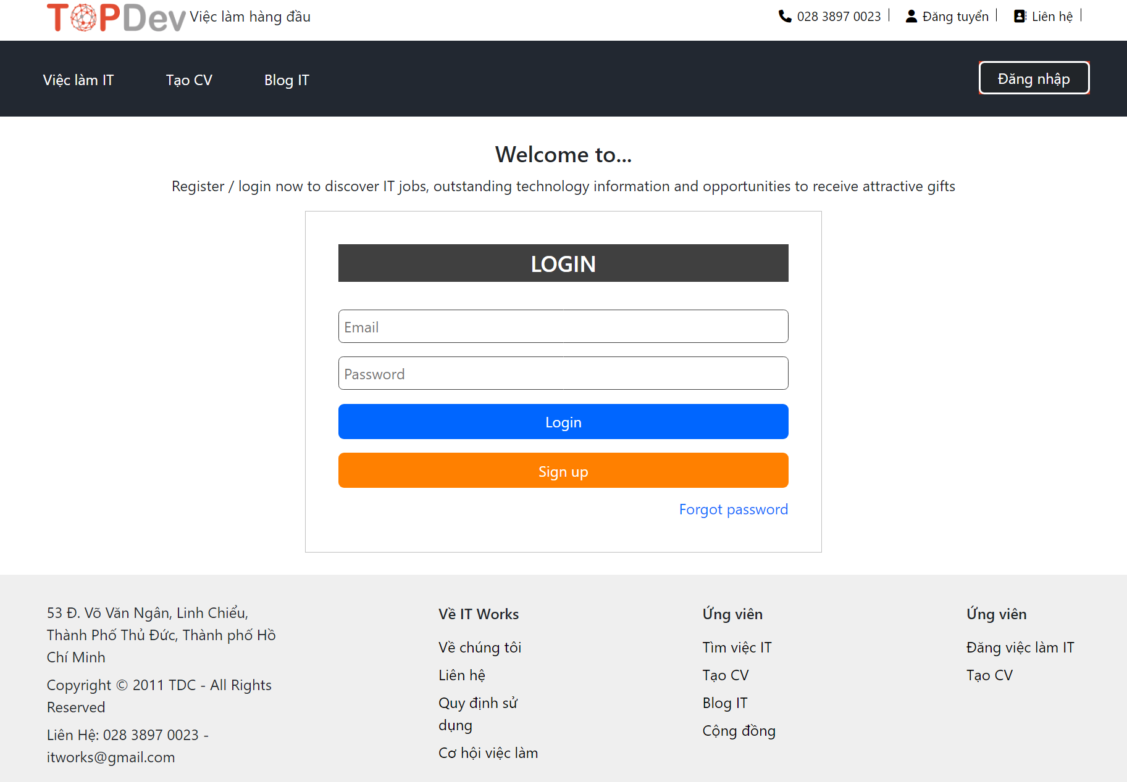

Khi đăng nhập vào Employer
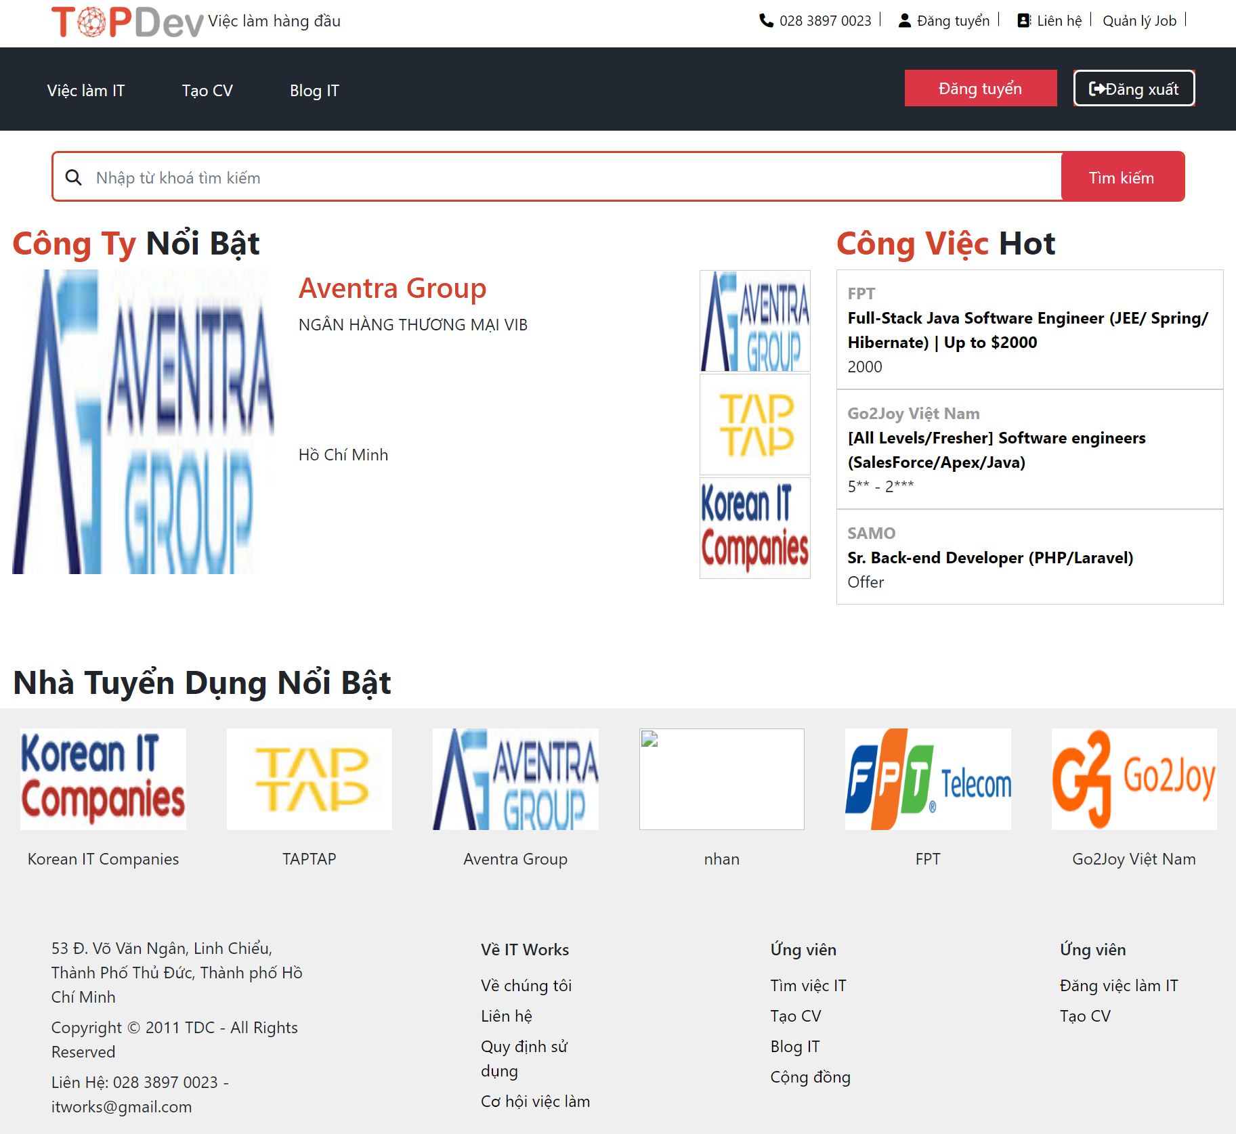

Employer có thê đăng tuyển dụng

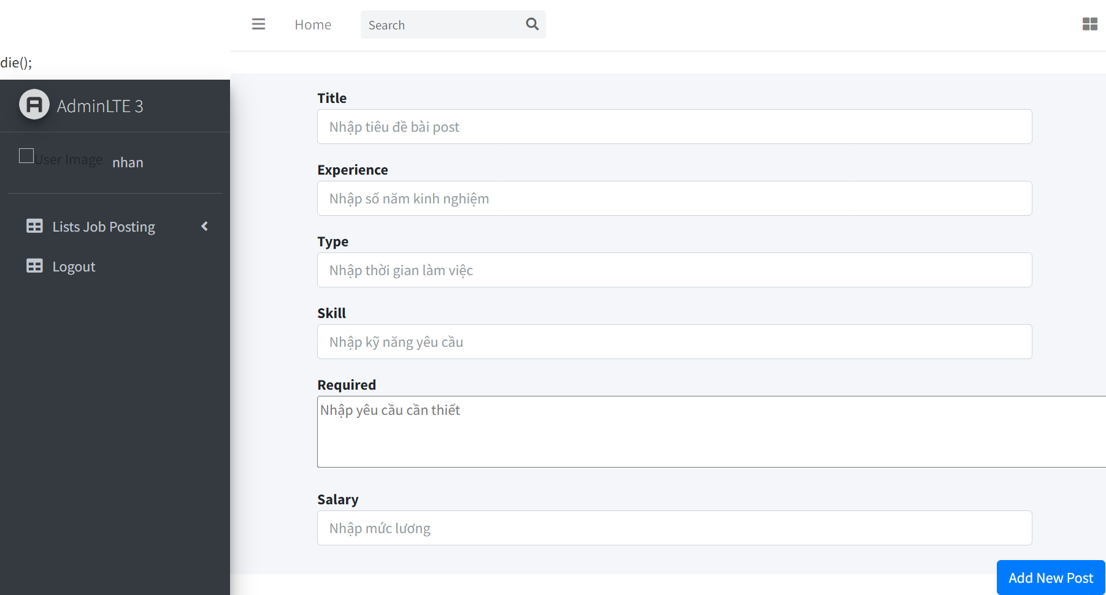

Employer có thể đăng tuyển dụng lên trang web khi đã có đăng ký tài khoản
Quản lý các bài viết của mình đã đăng

khi đã đăng nhập customer
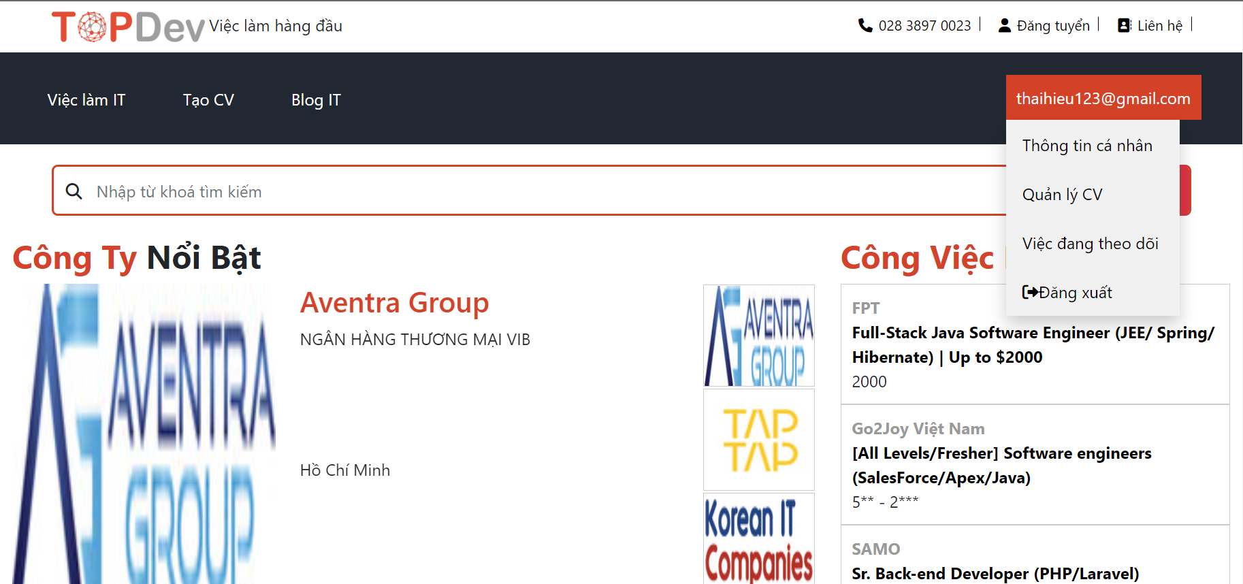

Người dùng có thể xem thông tinh cá nhân
Quản lý CV của mình
Công việc mình đang theo dõi

Xem bài Blog IT
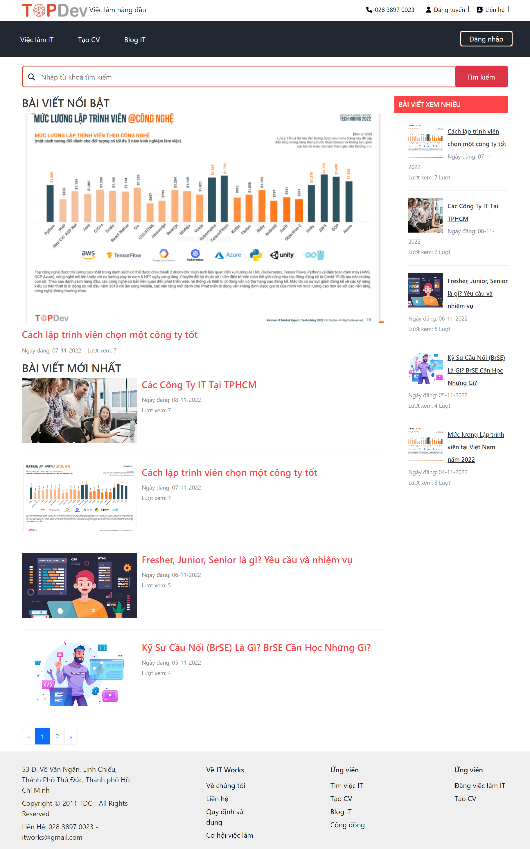

Người dùng có thể thích và có thể chia xem blog IT lên facebook của mình
tìm kiếm bài viết, công ty, công việc

Khi đăng nhập vào Admin



Trong admin có thể quản lý được
Post
User
Employer
Job Posting
Customer

